A1
Volver

 | CPT POSITIVO AÑO ANTERIOR

 | 1° | Debe permitir ingreso manual o traer del año anterior

 | 2° | Para el ingreso manual
 |  |  | Capital Propio Tributario Año Anterior | $ XYZ

 |  |  | Cifra Entera (largo 12)
 |  |  | Valores Positivo, cero o negativo
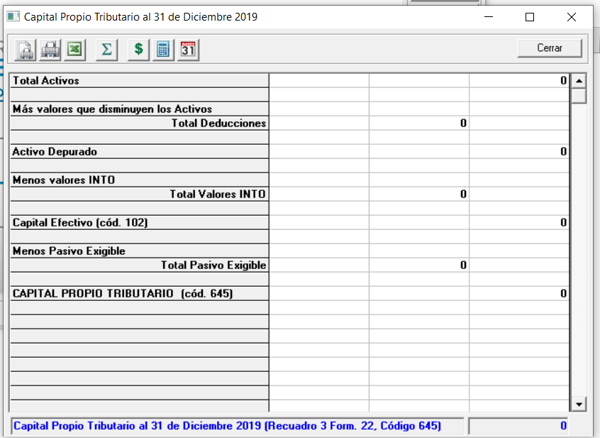
 | 3° | En el caso de traer del año anterior

 |  | Si estoy en el Año 2020 en LP Contabilidad
 |  |  | Debe traer el Capital Propío Tributario del año anterior 2019

 |  | Desde el año 2021 en Adelante
 |  |  | Debe traer el CPT Simplificado del año anterior
 |  |  | (de la pantalla CPT Simplificado)
 |  |  | (el que quedo el año 2020)

 |  | Este item se debiese traspasar con el cierre de año que efectua la empresa

A2
Volver

 | AUMENTOS DE CAPITAL
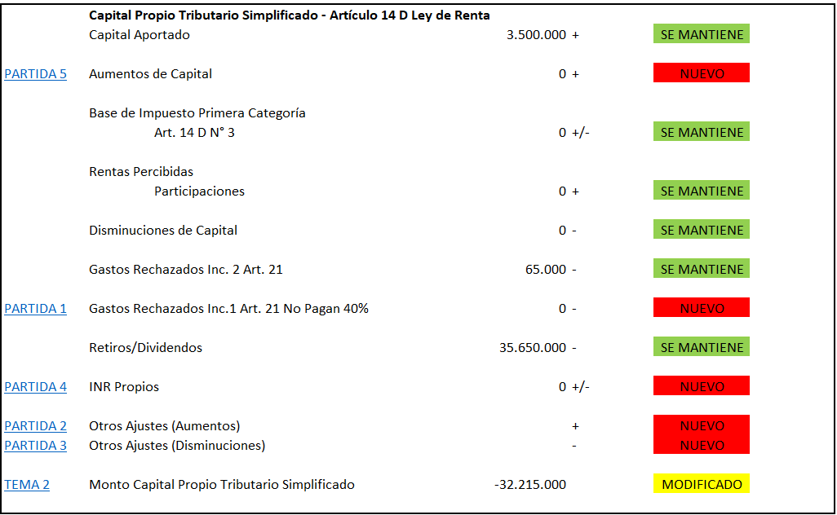
 | 1° Debe mostrar los aumentos del capital

 | 2° Solo debe reflejar los movimientos desde
 | el 01/01 al 31/12

 | 3° no debe considerar el movimiento del
 | comprobante de apertura

